G-5.3.
G-5.3. Gráfico de la evolución de las tierras de cultivo en regadío. |  | Índice

Murcia (Región de)
 | Tierras ocupadas por leñosos | Tierras ocupadas por herbáceos | Barbechos y otras tierras no ocupadas
2004 | 99722 | 54844 | 39257
2005 | 99976 | 52585 | 38214
2006 | 97894 | 52150 | 38651
2007 | 97241 | 50933 | 40360
2008 | 96001 | 50784 | 41679
2009 | 96308 | 51820 | 39161
2010 | 96461 | 50798 | 39930
2011 | 95310 | 51920 | 39834
2012 | 95381 | 54028 | 37664
2013 | 94888 | 57325 | 34860
2014 | 94236 | 63328 | 29509
2015 | 93770 | 58478 | 26288
2016 | 90065 | 61119 | 15967
2017 | 90293 | 61623 | 35918
2018 | 90606 | 61580 | 36048
2019 | 90461 | 62671 | 36404
2020 | 90008 | 61264 | 12944
2021 | 91399 | 68666 | 9692
2022 | 91528 | 66411 | 11730
2023 | 90454 | 61740 | 12100
2024 | 88439 | 62661 | 14244

 | Los datos de los dos últimos años son provisionales.

 | Fuente: Consejería de Agua, Agricultura, Ganadería y Pesca. Estadística Agraria Regional

G-5.6.
G-5.6. Gráfico de la evolución de la producción de la rama agraria, V.A.B. a precios básicos y renta agraria. |  | Índice

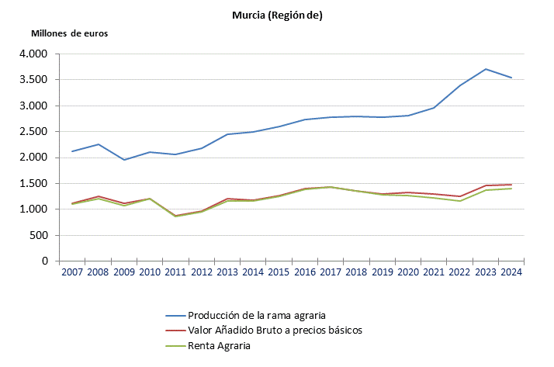

 | Año 2023: Datos provisionales.
 | Año 2024: Tercera estimación.

 | Fuente: Consejería de Agua, Agricultura, Ganadería y Pesca. Estadística Agraria Regional

